GRUPOS INFANTIL

XIX Festival Nacional de Fútbol Infantil
“COPA SOCCER MELGAR”

NACIDOS 2011 2012


 | GRUPO A |  | GRUPO B
 | CLUB DEPORTIVO PIJAOS ESPINAL |  | CANUTO F.C.
 | CLUB SPORTING MELGAR | 2025 | HUITACA FUTBOL CLUB CHIA
 | SEMILLITAS F.C |  | CLUB PROMOTOR DEPORTIVO SCORPION
 | REAL F. C. MELGAR | 05 Y 06 ABRIL 2025

GRUPO A

XIX Festival Nacional de Fútbol Infantil
“COPA FUTURO TALENTO”
 | 0 |  |  | NACIDOS 2011 2012
 | GRUPO A

 | PARTIDOS |  |  |  |  |  |  |  | POSICIONES |  |  |  |  |  |  |  |  |  |  |  |  |  |  |  |  |  |  |  | 0
Tj |  |  |  |  |  |  |  | Tj
 |  |  |  |  | - |  |  |  |  | Pts. | PJ | Gan. | Emp. | Per. | GF | GC | Dif. | Tj |  |  |  |  |  |  | GF | GC | DG |  | 0

 |  |  |  |  |  |  |  |  | 1) REAL F. C. MELGAR | 0 | 0 | 0 | 0 | 0 | 0 | 0 | 0 | 0 | 4 | CLUB DEPORTIVO PIJAOS ESPINAL | 0 | 0 | 0 | 0 | 0 | 0 | 0 | 0 | 0.1 | 0.1
 |  |  |  |  | -
 |  |  |  |  |  |  |  |  | 2) SEMILLITAS F.C | 0 | 0 | 0 | 0 | 0 | 0 | 0 | 0 | 0 | 3 | CLUB SPORTING MELGAR | 0 | 0 | 0 | 0 | 0 | 0 | 0 | 0 | 0.2 | 0.2

 |  |  |  |  | - |  |  |  | 3) CLUB SPORTING MELGAR | 0 | 0 | 0 | 0 | 0 | 0 | 0 | 0 | 0 | 2 | SEMILLITAS F.C | 0 | 0 | 0 | 0 | 0 | 0 | 0 | 0 | 0.3 | 0

 |  |  |  |  |  |  |  |  | 4) CLUB DEPORTIVO PIJAOS ESPINAL | 0 | 0 | 0 | 0 | 0 | 0 | 0 | 0 | 0 | 1 | REAL F. C. MELGAR | 0 | 0 | 0 | 0 | 0 | 0 | 0 | 0 | 0.4 | 0
 |  |  |  |  | -

 |  |  |  |  |  |  |  |  |  |  |  |  |  |  |  |  |  |  | 4 | CANUTO F.C. | 0 | 0 | 0 | 0 | 0 | 0 | 0 | 0 | 0.1 | 0.1
 | 2017-03-18 | 07:15. a.m. | CLUB DEPORTIVO PIJAOS ESPINAL |  | - | CLUB SPORTING MELGAR | CANCHA 2 |  |  |  |  |  |  |  |  |  |  |  | 3 | HUITACA FUTBOL CLUB CHIA | 0 | 0 | 0 | 0 | 0 | 0 | 0 | 0 | 0.2 | 0.2
 |  |  |  |  |  |  |  |  |  |  |  |  |  |  |  |  |  |  | 2 | CLUB PROMOTOR DEPORTIVO SCORPION | 0 | 0 | 0 | 0 | 0 | 0 | 0 | 0 | 0.3 | 0
 |  |  |  |  |  |  |  |  |  |  |  |  |  |  |  |  |  |  | 1 | #REF! | 0 | 0 | 0 | 0 | 0 | 0 | 0 | 0 | 0.4 | 0
 | 2017-03-18 | 08:20. a.m. | SEMILLITAS F.C |  | - | REAL F. C. MELGAR | LAS VEGAS

 | 2017-03-18 | 03:00. p.m. | CLUB DEPORTIVO PIJAOS ESPINAL |  | - | SEMILLITAS F.C | LAS VEGAS

 | 2017-03-18 | 04:00. p.m. | CLUB SPORTING MELGAR |  | - | REAL F. C. MELGAR | LAS VEGAS

 | 2017-03-19 | 01:15. p.m. | CLUB SPORTING MELGAR |  | - | SEMILLITAS F.C | CANCHA 2

 | 2017-03-19 | 02:30. p.m. | CLUB DEPORTIVO PIJAOS ESPINAL |  | - | REAL F. C. MELGAR | CANCHA 1

 |  |  |  |  |  |  |  |  | CLUB DEPORTIVO PIJAOS ESPINAL
 |  |  |  |  |  |  |  |  | CLUB SPORTING MELGAR
 |  |  |  |  |  |  |  |  | SEMILLITAS F.C
 |  |  |  |  |  |  |  |  | REAL F. C. MELGAR

SOLO IDA


XIX Festival Nacional de Fútbol Infantil
“COPA SOCCER MELGAR”
0
NACIDOS 2011 2012
05 Y 06 ABRIL 2025
CALENDARIO OFICIAL
 | PARTIDOS FECHA 1 |  |  |  |  |  |  |  | GRUPO A | Pts. | PJ | Gan. | Emp. | Per. | GF | GC | Dif. | Tj
 | CANCHA | HORA | EQUIPO | MARCADOR |  | EQUIPO | GRUPO | CATEGORIA | 1) REAL F. C. MELGAR | 0 | 0 | 0 | 0 | 0 | 0 | 0 | 0 | 0
2025-04-05 | CANCHA CLUB POLICIA 1 | 8:00:00 | CLUB SPORTING MELGAR | 0 | 0 | REAL F. C. MELGAR | GRUPO A | NACIDOS 2011 2012 | 2) SEMILLITAS F.C | 0 | 0 | 0 | 0 | 0 | 0 | 0 | 0 | 0
2025-04-05 | CANCHA CLUB POLICIA 1 | 9:20:00 | CLUB DEPORTIVO PIJAOS ESPINAL | 0 | 0 | SEMILLITAS F.C | GRUPO A | NACIDOS 2011 2012 | 3) CLUB SPORTING MELGAR | 0 | 0 | 0 | 0 | 0 | 0 | 0 | 0 | 0
 |  |  |  |  |  |  |  |  | 4) CLUB DEPORTIVO PIJAOS ESPINAL | 0 | 0 | 0 | 0 | 0 | 0 | 0 | 0 | 0
 | PARTIDOS fecha 2
 | CANCHA | HORA | EQUIPO | MARCADOR |  | EQUIPO | GRUPO | CATEGORIA
2025-04-05 | CANCHA CLUB POLICIA 1 | 15:00:00 | SEMILLITAS F.C | 0 | 0 | REAL F. C. MELGAR | GRUPO A | NACIDOS 2011 2012 |  |  |  |  |  |  |  |  |  |  | #REF! | 0 | 0 | 0 | 0 | 0 | 0 | 0 | 0 | 0
2025-04-05 | CANCHA CLUB POLICIA 1 | 16:30:00 | CLUB DEPORTIVO PIJAOS ESPINAL | 0 | 0 | CLUB SPORTING MELGAR | GRUPO A | NACIDOS 2011 2012 |  |  |  |  |  |  |  |  |  |  | 2) CLUB PROMOTOR DEPORTIVO SCORPION | 0 | 0 | 0 | 0 | 0 | 0 | 0 | 0 | 0

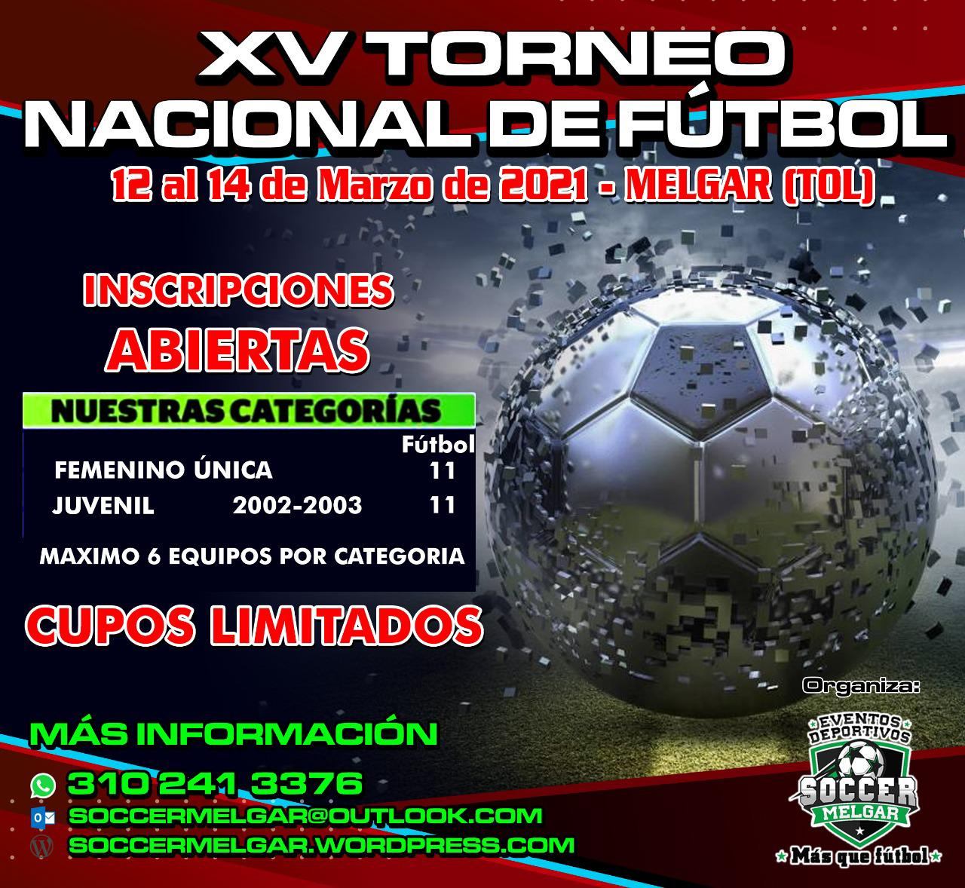
 | PARTIDOS FECHA 3
 | CANCHA | HORA | EQUIPO | MARCADOR |  | EQUIPO | GRUPO | CATEGORIA
2025-04-06 | CANCHA CLUB POLICIA 1 | 7:20:00 | CLUB SPORTING MELGAR | 0 | 0 | SEMILLITAS F.C | GRUPO A | NACIDOS 2011 2012
2025-04-06 | CANCHA CLUB POLICIA 1 | 8:50:00 | CLUB DEPORTIVO PIJAOS ESPINAL | 0 | 0 | REAL F. C. MELGAR | GRUPO A | NACIDOS 2011 2012

 | FINAL
 | CANCHA | HORA | EQUIPO | MARCADOR |  | EQUIPO | GRUPO | CATEGORÍA
2025-04-06 | CANCHA CLUB POLICIA 1 | 13:30:00 | TERCER LUGAR GRUPO A | 0 | 0 | CUARTO LUGAR GRUPO A | FINAL COPA PLATA | NACIDOS 2011 2012
2025-04-06 | CANCHA CLUB POLICIA 1 | 14:40:00 | PRIMER LUGAR GRUPO A | 0 | 0 | SEGUNDO LUGAR GRUPO A | FINAL COPA ORO | NACIDOS 2011 2012

